正式文档
背包

1 | 设计目的

 | 展示玩家获取的道具，便于玩家快速使用道具

2 | 设计思路

 | 通过排序规则，自动整理背包，便于玩家快速使用道具

3 | 功能规则

 | 3.1 | 道具排序

 |  | 首先判断道具是否可使用，可使用的排前面，根据道具ID升序排序，然后同类型道具，根据道具价值，升序排列。

 | 3.2 | 显示规则

 |  | 背包格子默认显示40个空格。
 |  | 当道具超过40格时，增加一行空闲格位（5个），用于显示新增道具。
 |  | 单个道具数量为0时置灰，但不立即从背包内移除，仍可被选中。
 |  | 空闲格子无法被选中。
 |  | 道具使用后数量为0时，显示为红字， 道具数量>0时，显示为绿字
4 | 背包界面
 | 4.1 | 功能入口
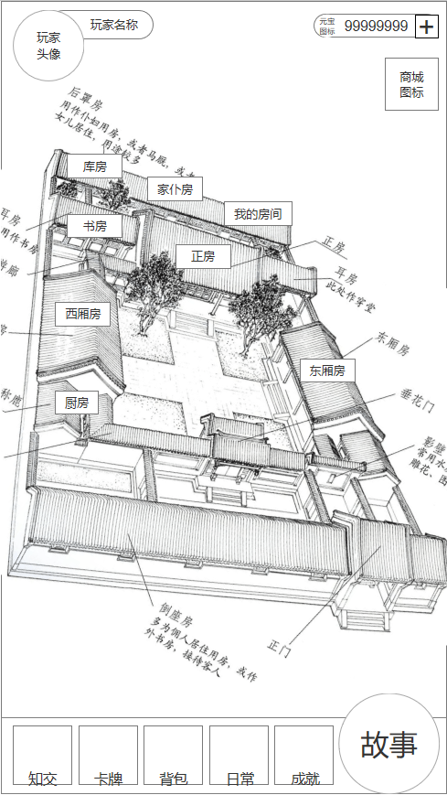

1

 |  | 序号 | 名称 | 操作说明 | 显示说明 | 修改备注
 |  | 1 | 功能入口 | 单击，打开背包界面

 | 4.2 | 背包界面

 |  |  | 4.2.A背包界面 |  | 4.2.B可使用道具下拉说明 |  |  | 4.2.C数量0下拉说明
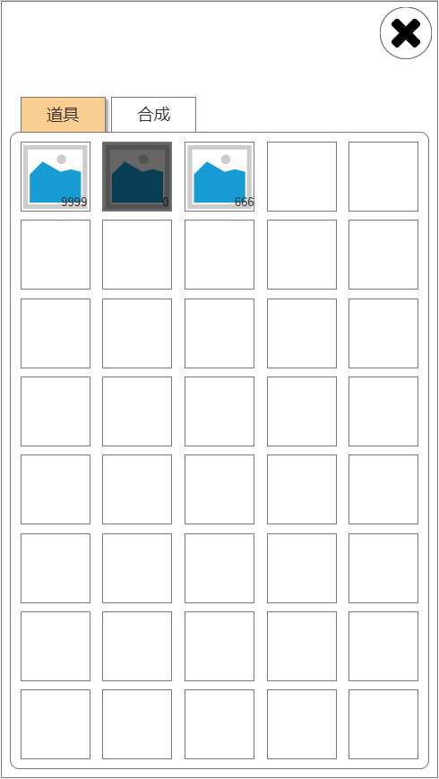
1
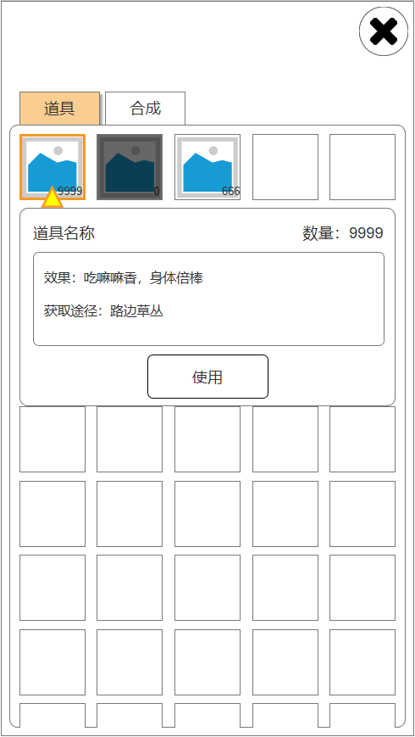
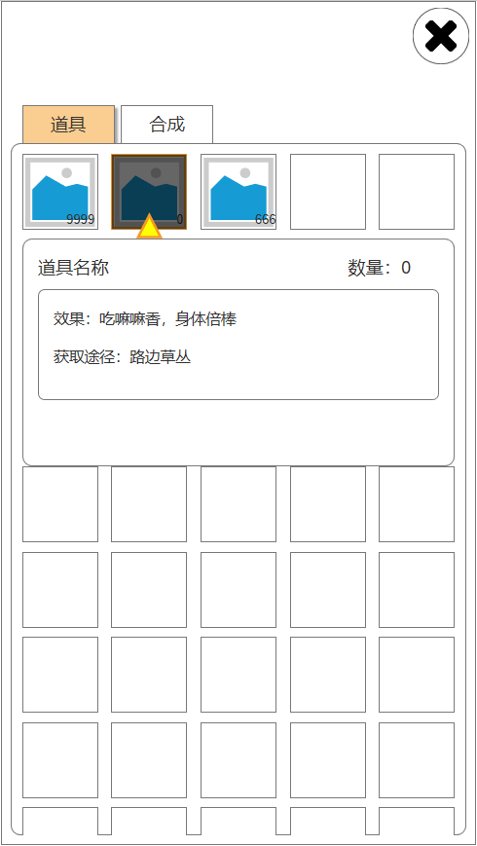
2
3

4

9
5
6
7
8

10

 |  |  | 4.2.D不可使用下拉说明 |  | 4.2.E普通道具使用 |  |  | 4.2.F选中下侧道具时
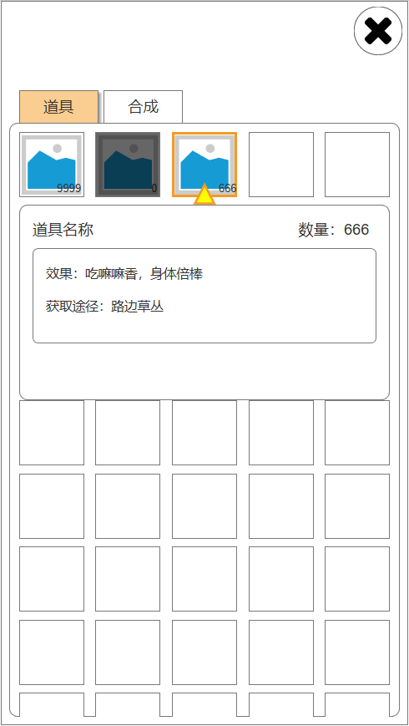
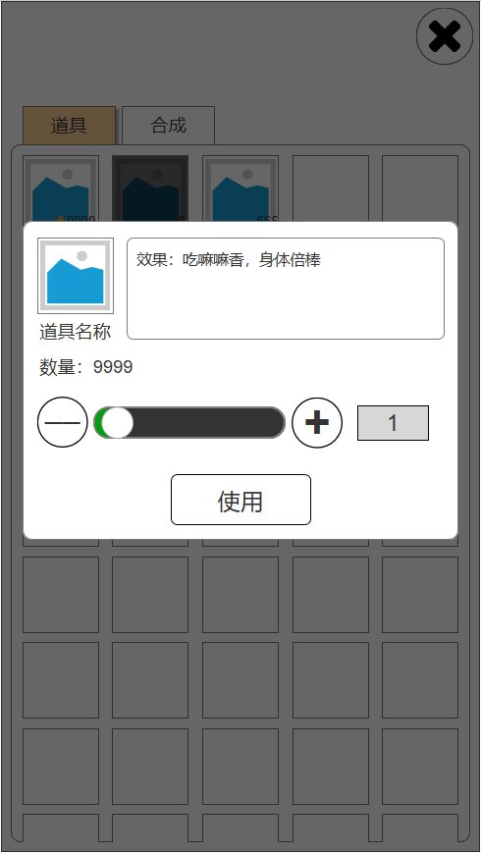
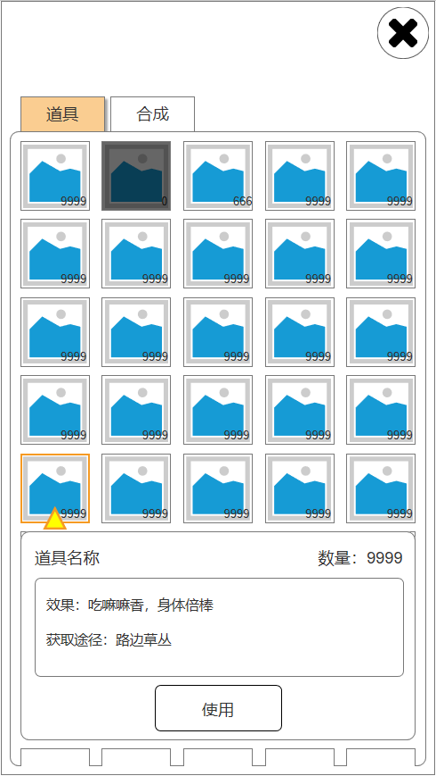

11

13
14
15

12
16

18

17

 |  | 序号 | 名称 | 操作说明 | 显示说明 | 修改备注
 |  | 1 | 关闭按钮 | 单击，返回主界面
 |  | 2 | 道具分页按钮 | 单击，下方列表切换到道具列表
 |  | 3 | 合成分页按钮 | 单击，下方列表切换到合成列表
 |  | 4 | 道具列表 | 背包格大于40时，可上下拖动 | 默认每行5个，共8行，数量超过40则最下方增加一行
 |  | 5 | 可使用道具 | 单击 下方显示可使用道具说明（图4.2.B） 选中时再次单击未关闭下方显示 | 道具信息切换为所选道具信息
 |  | 6 | 使用后数量为0 | 单击 下方显示不可使用道具说明（图4.2.C） 选中时再次单击未关闭下方显示 | 道具使用后数量为0，不立即移除，图标置灰，仍可选中,显示为（图4.2.C）
 |  | 7 | 不可使用道具 | 单击 下方显示不可使用道具说明（图4.2.D） 选中时再次单击未关闭下方显示
 |  | 8 | 空闲道具格 |  | 仅显示栏位框及底图
 |  | 9 | 道具选中 |  | 在选中的道具图标下方显示光标，道具边框显示为选中框
 |  | 10 | 使用按钮 | 单击，弹出普通道具使用弹窗（图4.2.E）
 |  | 11 | 道具图标及名称、数量道具效果
 |  | 12 | 减号按钮 | 单击，每次点击使用道具数量-1，直到最小值为1
 |  | 13 | 数量进度条 | 按住白点，左右拖动进度条，最少为1，最大值为当前拥有数量
 |  | 14 | 加号按钮 | 单击，每次点击使用道具数量+1，直到拥有的最大值
 |  | 15 | 数量输入框 | 单击，弹出系统输入框，可直接输入数量 输入数值小于1时，设置为1 输入数值大于拥有最大值时，设置为最大值
 |  | 16 | 使用按钮 | 单击，使用所填入的数量道具
 |  | 17 | 关闭使用弹窗 | 单击任意位置，关闭道具使用弹窗
 |  | 18 | 选中下侧道具时 |  | 选中道具栏下侧的道具时，下方道具说明栏完整显示于底部，上方道具栏上推，保证下方说明栏内容完整

 | 4.3 | 合成界面

 |  |  | 4.3.A合成界面 |  | 4.3.B合成弹窗（材料足够） |  |  | 4.3.C合成弹窗（材料不足） |  |  |  |  | 4.3.D道具信息弹窗
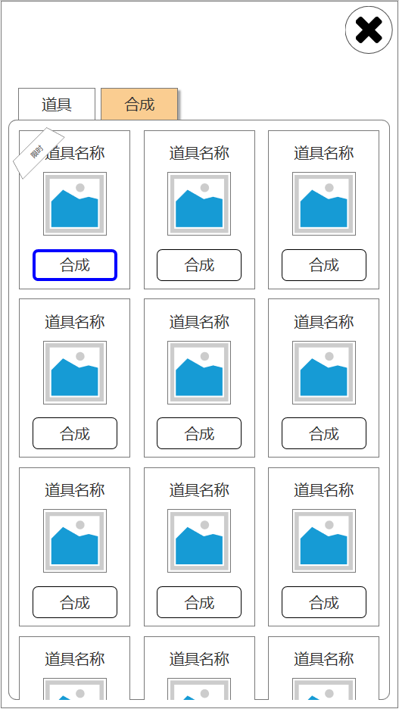
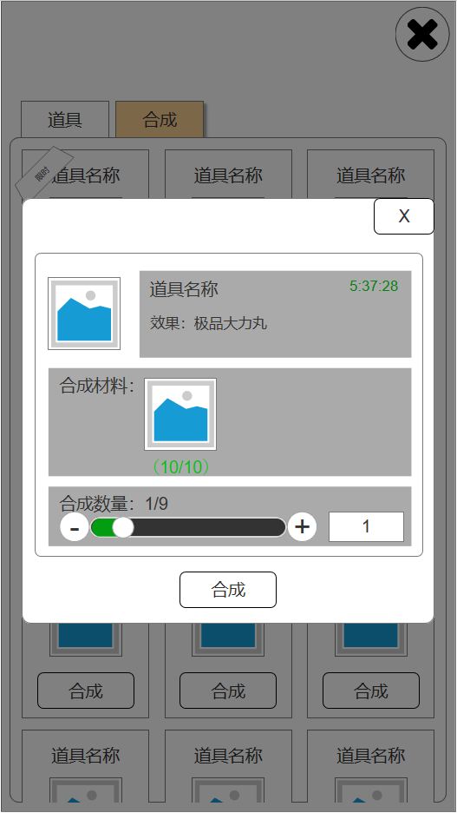
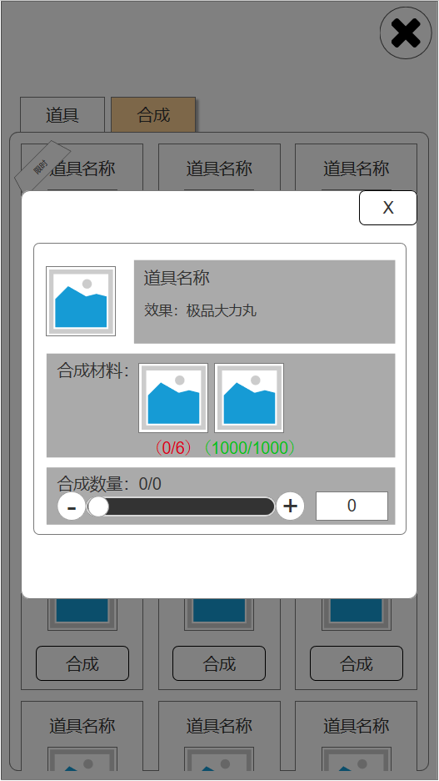
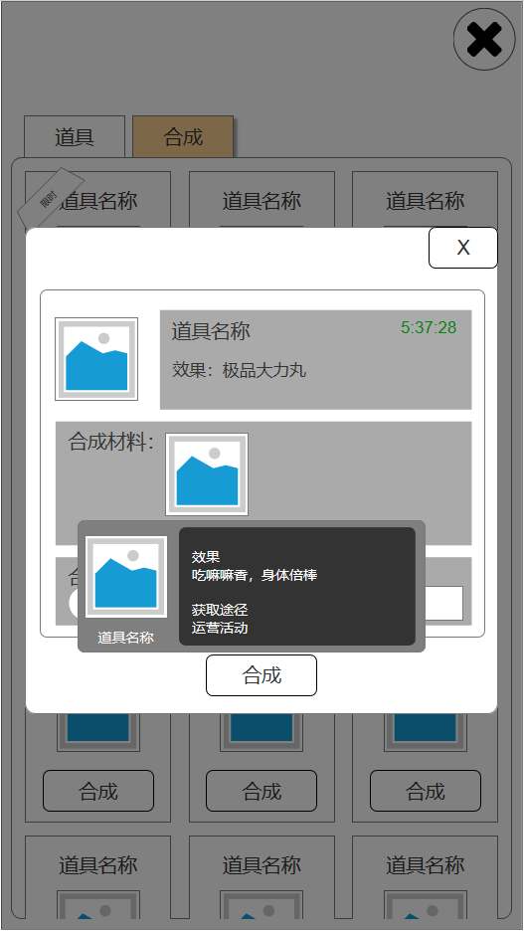

1
1
8
6
2
2
5
7

3

4

9
16
12
13
14
10

11
19
17
18
15

 |  | 序号 | 名称 | 操作说明 | 显示说明 | 修改备注
 |  | 1 | 限时角标 |  | 表示该道具合成有开放时间限制，跟运营活动相关，通过运营活动配置表开关该配方，并设置开启时间。 限时合成默认排序在最前方。
 |  | 2 | 道具图标及名称
 |  | 3 | 合成按钮 | 单击，打开合成弹窗 材料足够时，打开4.3.B 材料不足时，打开4.3.C | 材料足够时，按钮边缘泛光
 |  | 4 | 合成道具列表 | 上下拖动 | 根据配方配置表的排序字段进行排序
 |  | 5 | 道具图标
 |  | 6 | 道具名称及效果
 |  | 7 | 限时倒计时 |  | 仅在限时合成配方中显示
 |  | 8 | 关闭按钮 | 单击，关闭合成弹窗
 |  | 9 | 合成材料图标、当前数量、所需数量 | 单击，弹出道具信息弹窗4.3.D | 材料足够时，当前数量/所需数量为绿字显示 材料不足时，为红字显示（标注16）
 |  | 10 | 合成数量 |  | 左边为当前合成数量，右边为最多可合成数量 材料足够时，默认合成数量为1
 |  | 11 | 减号按钮 | 单击，每次点击使用道具数量-1，直到最小值为1 材料不足时，按钮禁用
 |  | 12 | 加号按钮 | 单击，每次点击使用道具数量+1，直到拥有的最大值 材料不足时，按钮禁用
 |  | 13 | 数量进度条 | 按住白点，左右拖动进度条，最少为1，最大值为当前拥有数量 材料不足时，按钮禁用（标注17） | 材料足够时，默认合成数量为1
 |  | 14 | 数量输入框 | 单击，弹出系统输入框，可直接输入数量 输入数值小于1时，设置为1 输入数值大于拥有最大值时，设置为最大值 材料不足时，输入框禁用（标注18）
 |  | 15 | 合成按钮 | 单击，合成相应数量的道具，合成弹窗不关闭
 |  | 19 | 道具信息弹窗 | 单击任意位置，关闭道具信息弹窗

5 | 配置表

 |  | 配置表名称 | item

 |  | 字段名称 | id | name_cn | item_type | item_subtype | quality | value | achieve_mode | intro | icon_id | spell_id
 |  | 备注 | 唯一id | 名称 | 道具类型 1=属性道具 2=经验道具 3=资质道具 4=红颜道具 5=子嗣道具 6=爵位道具 7=次数道具 8=货币 9=碎片道具 10=活动道具 | 道具子类型 属性道具 1=威严2=聪慧3=才华4=魅力5=随机属性 经验道具 1=主角经验2=门客经验3=门客技能经验4=红颜经验 资质道具 1=威严2=聪慧3=才华4=魅力5=随机资质 | 品质 1=普通 2=精良 3=优秀 4=史诗 5=传说 | 价值 用于排序 | 获取途径 用于展示 | 道具介绍 | 图标 | 使用效果
 |  | 字段类型 | int | string | int | int | int | int | string | string | int | int

 |  | 配置表名称 | formula

 |  | 字段名称 | id | name_cn | formula | product_id | value
 |  | 备注 | 唯一id | 名称 | 所需材料数组 材料1_id,数量;材料2_id,数量 | 成品ID | 价值 用于排序
 |  | 字段类型 | int | string | array | int | int

修改部分（废）
4.2 | 背包界面

 | 4.2.A | 选中可使用道具 |  | 4.2.B使用后道具数量为0 |  |  | 4.2.C | 选中不可使用道具
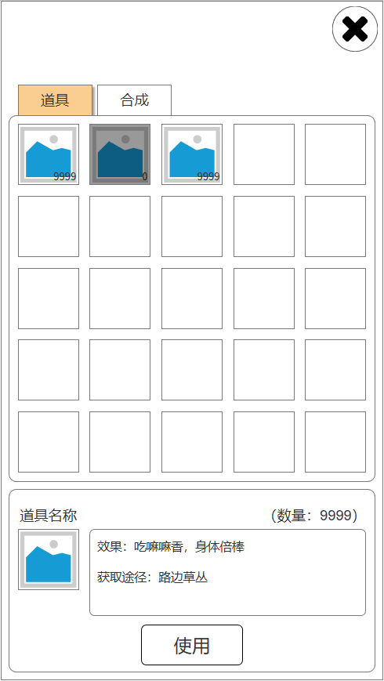
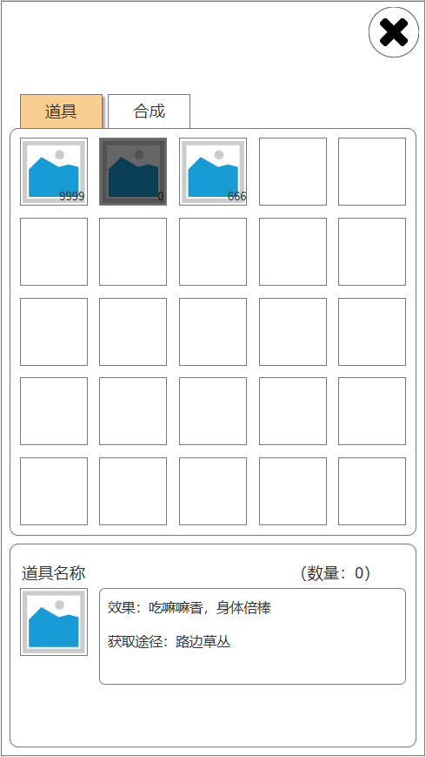

1
2
3
4

7
8
5
6

11
9
10

12

 | 序号 | 名称 | 操作说明 | 显示说明 | 修改备注
 | 1 | 关闭按钮 | 单击，返回主界面
 | 2 | 道具分页按钮 | 单击，下方列表切换到道具列表
 | 3 | 合成分页按钮 | 单击，下方列表切换到合成列表
 | 4 | 道具列表 | 背包格大于25时，可上下拖动
 | 5 | 可使用道具 | 单击，选中该道具 | 道具信息切换为所选道具信息，且显示【使用】按钮
 | 6 | 使用后数量为0 | 单击，选中该道具 | 道具使用后数量为0，不立即移除，图标置灰，仍可选中（图4.2.B），隐藏【使用】按钮
 | 7 | 不可使用道具 | 单击，选中该道具 | 道具信息切换为所选道具信息（图4.2.C）
 | 8 | 空闲道具格 |  | 仅显示栏位框及底图
 | 9 | 道具图标及名称
 | 10 | 道具效果及获取途径
 | 11 | 道具当前数量
 | 12 | 使用按钮 | 单击，使用该道具，道具数量大于等于5时，弹出道具使用弹窗（图4.2.D）

 | 4.2.D | 道具使用弹窗
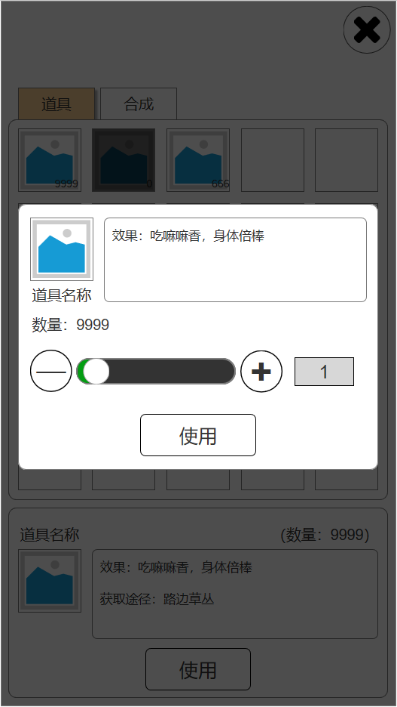

1
1
2
2

5
4
6

3
3
7

8

 | 序号 | 名称 | 操作说明 | 显示说明 | 修改备注
 | 1 | 道具图标及名称、数量
 | 2 | 道具效果
 | 3 | 减号按钮 | 单击，每次点击使用道具数量-1，直到最小值为1
 | 4 | 数量进度条 | 按住白点，左右拖动进度条，最少为1，最大值为当前拥有数量
 | 5 | 加号按钮 | 单击，每次点击使用道具数量+1，直到拥有的最大值
 | 6 | 数量输入框 | 单击，弹出系统输入框，可直接输入数量 输入数值小于1时，设置为1 输入数值大于拥有最大值时，设置为最大值
 | 7 | 使用按钮 | 单击，使用所填入的数量道具
 | 8 | 点击任意位置关闭 | 单击，任意位置关闭弹窗

4.2 | 背包界面

 | 4.2.A背包界面 |  |  | 4.2.B可使用道具弹窗 |  | 4.2.C数量0道具弹窗 |  |  | 4.2.D不可使用道具弹窗
1
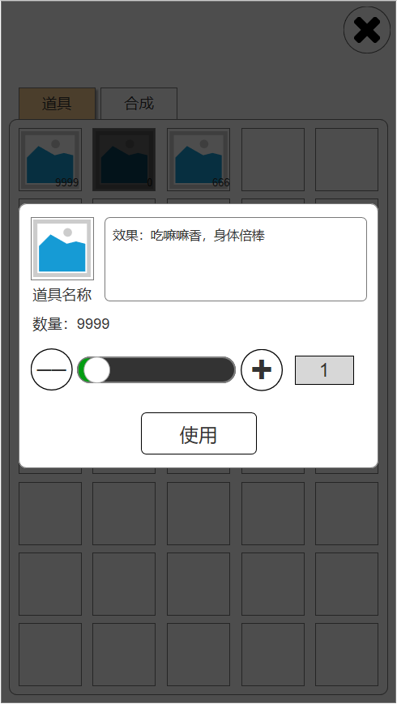
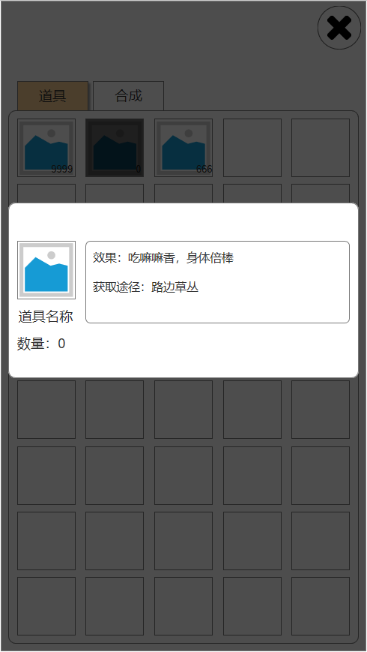

2
3

4

10
9
5
6
7
8

12
13
14

17

11
15

16

 | 序号 | 名称 | 操作说明 | 显示说明 | 修改备注
 | 1 | 关闭按钮 | 单击，返回主界面
 | 2 | 道具分页按钮 | 单击，下方列表切换到道具列表
 | 3 | 合成分页按钮 | 单击，下方列表切换到合成列表
 | 4 | 道具列表 | 背包格大于40时，可上下拖动 | 默认每行5个，共8行，数量超过40则最下方增加一行
 | 5 | 可使用道具 | 单击，选中该道具，弹出道具使用弹窗（图4.2.B） | 道具信息切换为所选道具信息
 | 6 | 使用后数量为0 | 单击，选中该道具，弹出道具不可使用弹窗（图4.2.C） | 道具使用后数量为0，不立即移除，图标置灰，仍可选中,弹出（图4.2.C）
 | 7 | 不可使用道具 | 单击，选中该道具，弹出道具不可使用弹窗（图4.2.D）
 | 8 | 空闲道具格 |  | 仅显示栏位框及底图
 | 9 | 道具图标及名称、数量 |  | 道具使用后数量为0时，显示为红字（图4.2.C标注17） 道具数量>0时，显示为绿字
 | 10 | 道具效果
 | 11 | 减号按钮 | 单击，每次点击使用道具数量-1，直到最小值为1
 | 12 | 数量进度条 | 按住白点，左右拖动进度条，最少为1，最大值为当前拥有数量
 | 13 | 加号按钮 | 单击，每次点击使用道具数量+1，直到拥有的最大值
 | 14 | 数量输入框 | 单击，弹出系统输入框，可直接输入数量 输入数值小于1时，设置为1 输入数值大于拥有最大值时，设置为最大值
 | 15 | 使用按钮 | 单击，使用所填入的数量道具
 | 16 | 点击任意位置关闭 | 单击，任意位置关闭弹窗

